1
https://www.vattenfall.nl/stadsverwarming/warmtenetten-en-warmtebronnen/amsterdam/
Claims | Type | Compliant | If no, why
 | General, Comparison, Ambition | yes or no
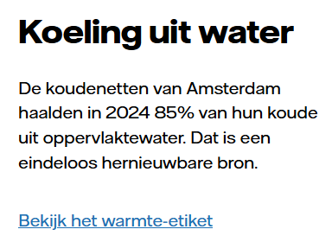 | General | Yes

4
Het stroometiket toont de herkomst van stroom | Vattenfall
Claims | Type | Compliant | If no, why
 | General, Comparison, Ambition | yes or no
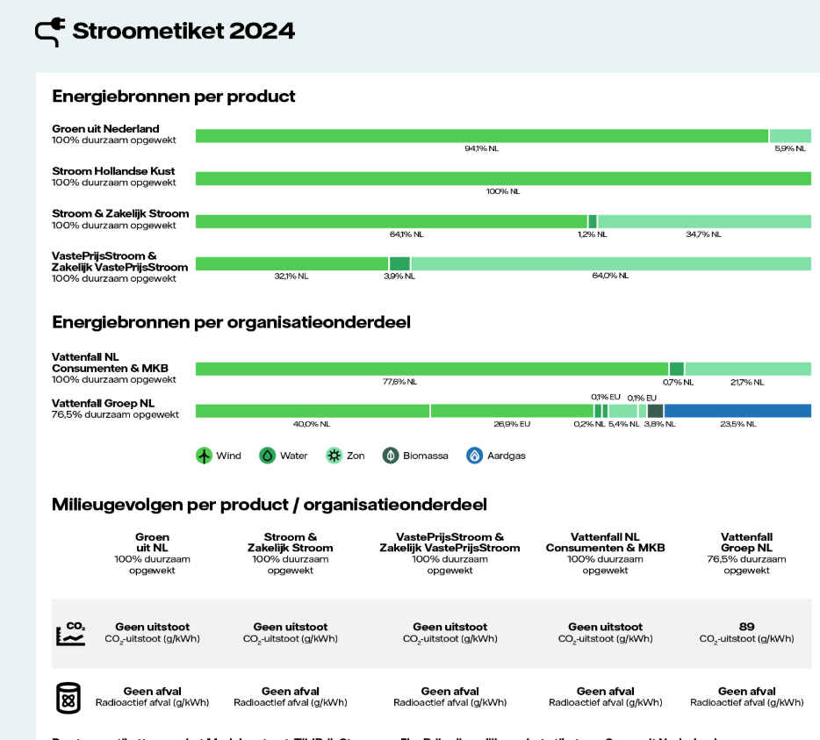 | General | Yes
 | Ambition | Yes
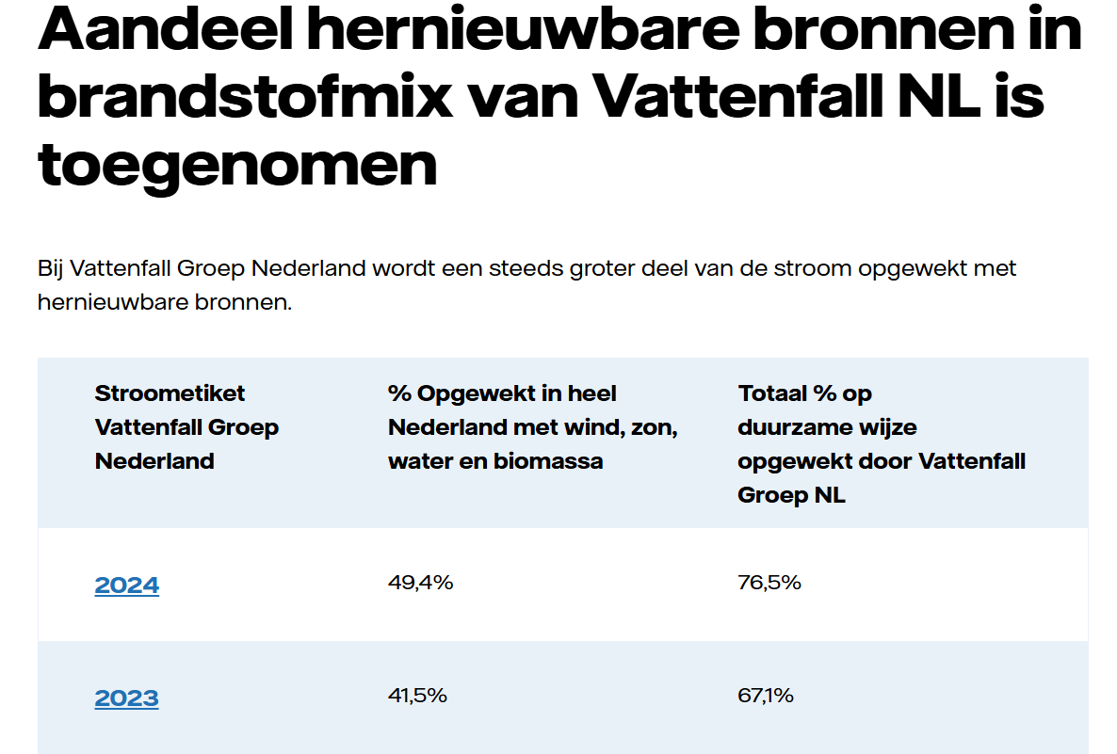 | Ambition | No | De zin 'Bij VF Groep….' spreekt nog steeds een ambitie uit door het woordje 'wordt'. Er is echter geen link naar een plan voor de toekomst. Zie ook eronder:
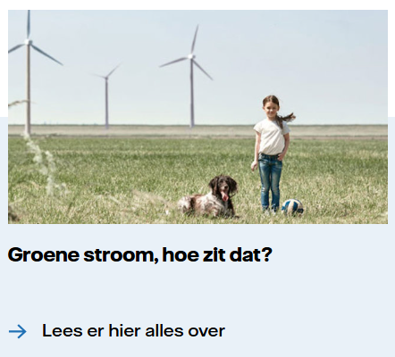 | General | No | Groen is een vage term en moet gespecificeerd worden bij de claim. De link naar het stroometiket ontbreekt.
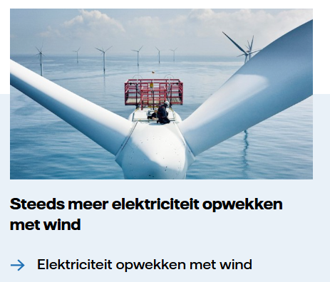 | Ambition | No | Niet specifiek genoeg; Niet duidelijk waar het direct betrekking op heeft (vaag). 'Steeds meer' gaat over een ambitie: concreet moet (binnen 1 muisklik aanwezig zijn). Onderbouwing onvoldoende: Onderbouwing van de ambitieclaim moet o.a. meetbaar, concreet , haalbaar en specifiek plan zijn. (vuistregel 4 van de Leidraad Duurzaamheidsclaims ACM).

5
Wij maken het helder. Of je nu op zoek bent naar een vast, variabel of dynamisch contract. | Vattenfall
Claims | Type | Compliant | If no, why
 | General, Comparison, Ambition | yes or no
 | General | Yes
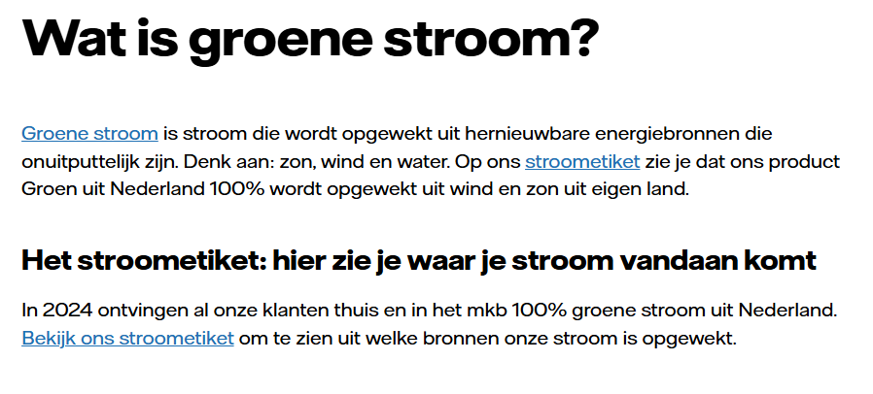 | General | No | Onderste blok moet een uitleg geven over het stroometiket, dat is hier niet het geval. Voorbeeld hoe het wel moet: Zie ook tab 8, regel 6: Hier staat het goed.

6
Toekomstbestendig vastgoed begint met grip op uw energieverbruik | Vattenfall Grootzakelijk
Claims | Type | Compliant | If no, why
 | General, Comparison, Ambition | yes or no
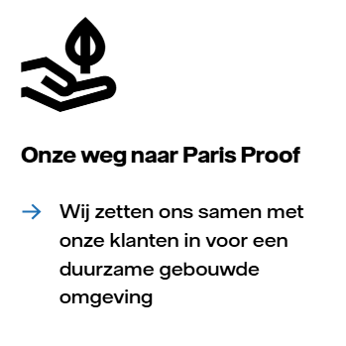 | Ambition | No | Paris proof is vaag, gemiddelde consument weet wellicht niet wat het inhoudt. Tekst in de link gaat verdere dan alleen VF, namelijjk samen met onze klanten. Dit wordt niet voldoende onderbouwd in de pagina achter de link (plan voldoet niet aan de vereisten: vuistregel 4 van ACM). Op deze pagina zien wij wel weer een link naar een ander plan met de naam 'Onze weg naar Paris proof'. Deze heeft alleen betrekking op onze gebouwen en niet op de gehele duurzame gebouwde omgeving (dus ook van klanten).
 | General + Comparison |  | Vaag, niet specifiek gemaakt in dit blok. Gaat hier om zowel het woord 'groen' als 'duurzaam'. Bij Groen moet uitleg komen over waar het dan van is gemaakt (mest, etc.). Wat betreft de vergelijking moet je specifiek maken wat dan duurzamer is: De CO2 die je met groen gas uitstoot, is eerder daarvoor door de gebruikte biogrondstoffen uit de lucht gehaald. Je brengt dus geen extra CO2 in omloop.
 | General | No | Geen verwijzing naar stroometiket.
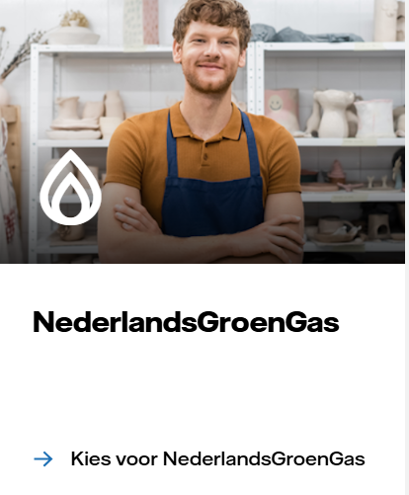 | General | No | Bij Groen moet uitleg komen over waar het dan van is gemaakt (mest, etc.).
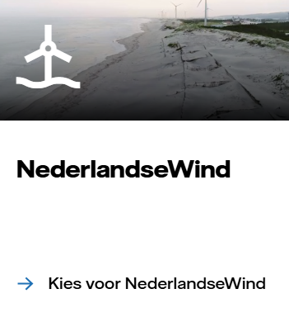 | General | No | Geen verwijzing naar stroometiket.

8
Energiecontract met dynamische prijzen mkb | Vattenfall MKB
Claims | Type | Compliant | If no, why
 | General, Comparison, Ambition | yes or no
 | General | yes
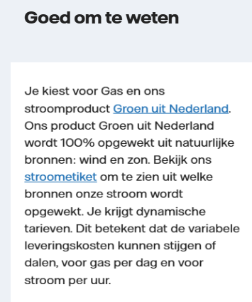 | General | yes
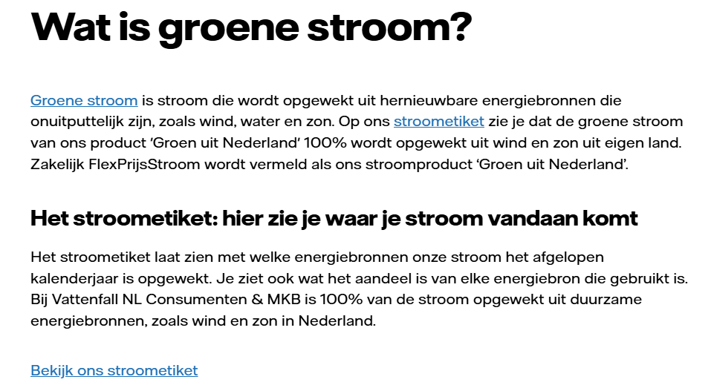 | General | yes | Hier 2e blok wel goed. Zie tab 5 (regel 5) met foutieve tekst.

9
Wat is duurder: gas of stroom? Je leest het hier. | Vattenfall
Claims | Type | Compliant | If no, why
 | General, Comparison, Ambition | yes or no
 | General | yes
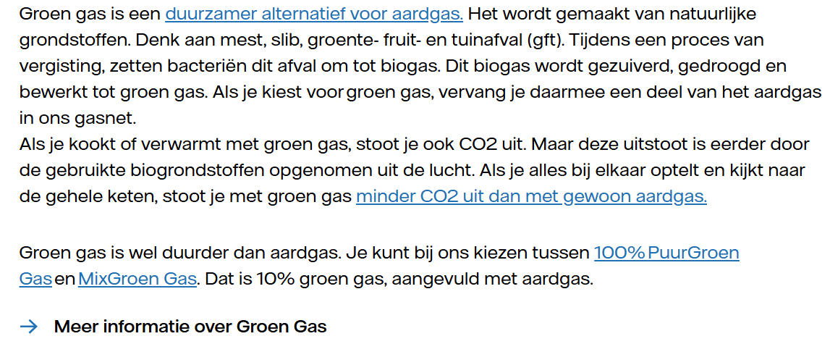 | General + Comparison | yes
 | General | Yes
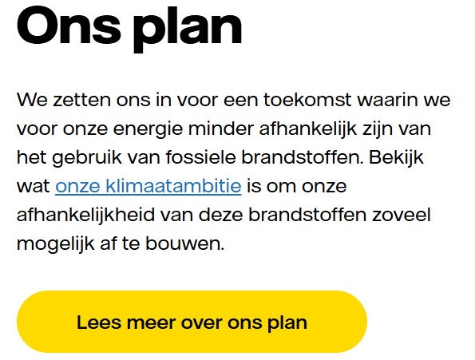 | Ambition | Yes
Opmerking: op deze pagina wordt meerdere keren verwezen naar het stroometiket maar uitleg over de functie van het stroometiket ontbreekt op deze pagina.

10
Groen gas: wat is het en wat kunt u ermee? | Vattenfall Grootzakelijk
Claims | Type | Compliant | If no, why
 | General, Comparison, Ambition | yes or no
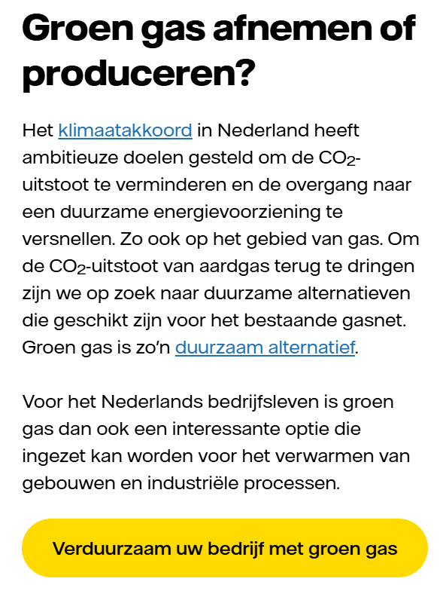 | General | No | De specificatie staat niet bij de claim maar achter een link (bekijjk de voordelen van groen gas). Algemen opmerking: De specificatie moet direct bij de tekst op de pagina staan. Onderbouwing max. binnen 1 muisklik.
 | General | No | De vergelijking is niet specifiek genoeg: Biogas is een duurzamer alternatief dan aardgas, maar niet vrij van emissies. Daarom direct bij de claim uitleggen dat er bij de verbranding van groen gas nog steeds co2 vrijkomt. Onderbouwing minder CO2 uitsaat niet aanwezig (binnen één muisklik) (zie chat / Copy handboek)
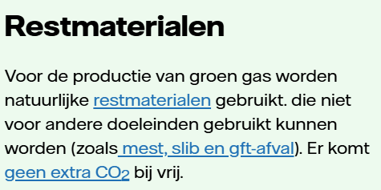 | General | No | Geen uitleg bij 'geen extra CO2' . Deze laatste zin hoort bij de vergelijking met Aardgas maar die wordt hier niet gemaakt. Zin moet dus weg.
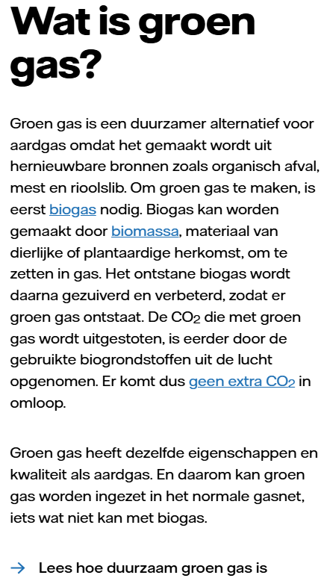 | General | yes
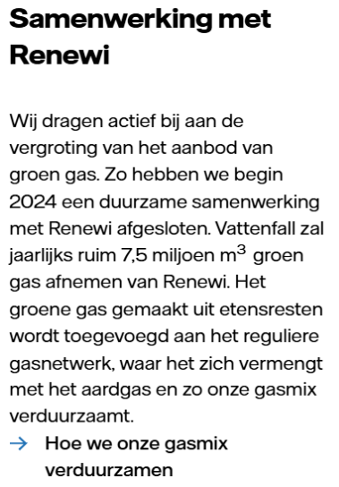 | Ambition | No | A. Claim niet specifiek genoeg: 'wij dragen actief....groen gas' en 'hoe we onze gasmix verduurzamen' lijkt breder/algemener, en de samenwerking met Renewi een voorbeeld daarvan. B) Onderbouwing van actief bijdragen aan de de vergroting van het aanbod niet binnen één muisklik. Plan ontbreekt.
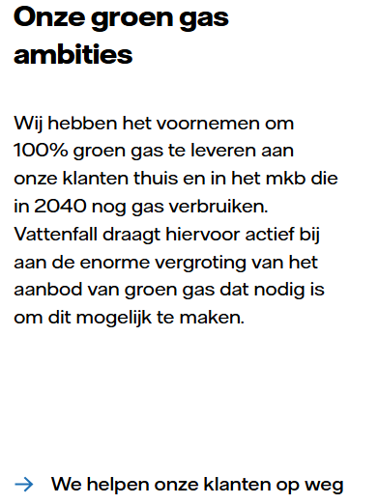 | Ambition | No | Onderbouwing ( concreet, meetbaar, realistisch plan) voor 100% groen gas in 2040 ontbreekt. Opmerking: Zie wel op de pagina waar naar toe wordt gelinkt + een aantal keer scrollen een herhaling van het voornemen.

